상품제안서
세인트 블랙라벨 6구 마블 파우치 선물세트 | 상품코드: S14444

 |  |  |  |  |  |  | 02-713-8555 | www.synergygift.co.kr
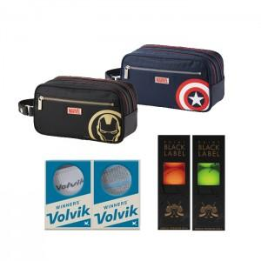

【상세/제작정보】 | .

【인쇄/포장옵션】 | 실크 / 별도문의

【공급단가】 | 수량 | 10~ | 30~ | 50~ | 100~ | 500~
*VAT별도 | 단가 | 74,250원 | 71,500원 | 68,750원 | 66,000원 | 64,350원

【상품 URL】 | https://www.synergygift.co.kr:443/src/goods_detail.php?gdno=11921

